"Hoja de practica"
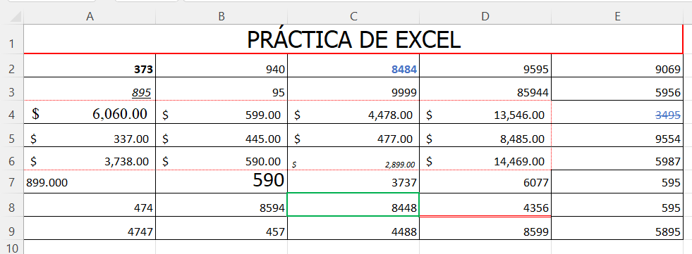
"PRACTICA DE EXCEL"
373 | 940 | 8484 | 9595 | 9069
895 | 95 | 9999 | 85944 | 5956 | 373 | 940 | 8484 | 9595 | 9069
$6,060.00 | $599.00 | $4,478.00 | $13,546.00 | 3495 | 895 | 95 | 9999 | 85944 | 5956
$337.00 | $445.00 | $477.00 | $8,485.00 | 9554 | 6060 | 599 | 4478 | 13546 | 3495
$3,738.00 | $590.00 | $2,899.00 | $14,469.00 | 5987 | 337 | 445 | 477 | 8485 | 9554
899.000 | 590 | 3737 | 6077 | 595 | 3738 | 590 | 2899 | 14469 | 5987
474 | 8594 | 8448 | 4356 | 595 | 899 | 590 | 3737 | 6077 | 595
4747 | 457 | 4488 | 8599 | 5895 | 474 | 8594 | 8448 | 4356 | 595
 |  |  |  |  | 4747 | 457 | 4488 | 8599 | 5895
Formatea la celda A2, el formato de celda en negrita.
Formatea la celda A3, el formato de celda subrayado y cursiva.
Formatea la celda A7 el formato de celda con alineación izquierda
Formatea la celda B7, el formato de celda en tamaño de letra 18.
Formatea la celda C2, el formato de celda con números azules y negrita
Formatea la celda D8 el formato de celda con línea inferior doble y en color rojo
Formatea la celda A4, el formato de celda en letra Times New Roman 14.
Formatea el rango A4:D6 el formato moneda y bordes externos de puntos
Formatea la celda C6, el formato de celda en subíndice y cursiva
Formatea la celda C8 el formato de celda con bordes gruesos en color verde
Formatea la celda A7, el formato de celda con 3 decimales.
Combina las celdas del rango A1:E1. pon borde grueso en rojo y relleno fondo verde
Escribe “PRÁCTICA DE EXCEL”, en Letra Tahoma, tamaño 20 en el rango A1:E1.
En el rango A2:B3 el nombre de “selección”.
Formatea la celda E4 el formato de celda tachado y relleno en color azul.
Cambie el tamaño a 20 de las columnas A, B, C, D, E.
Cambie el alto de las filas a 20 desde la fila 2 hasta la 9.
Una vez realizados todos los pasos anteriores pon a la hoja el nombre de “Hoja de práctica"
Selecciona las celdas A1,B1,C1,D1,E1 y selecciona Merge & Center (Combinar y centrar).

